1. SOBRE
Desenvolvido por:
 |  | Planilha de controle de manutenção de veículos 2.0
1. SOBRE | 2. CADASTRO DE VEÍCULOS | 3. CADASTROS GERAIS | 4. ABASTECIMENTOS | 5. MANUTENÇÕES | 6. TROCAS DE ÓLEO | 7. ANÁLISE GERAL
Objetivo da planilha de controle de manutenção de veículos 2.0
Tem por objetivo registrar e analisar dados relacionados a frotas de veículos de uma empresa.
Licença de uso
Este arquivo Excel tem seu conteúdo gratuitamente liberado para estudos, utilização e alterações, não pode ser comercializado ou divulgado em outros sites ou mídias.
Contribuições
Caso realize modificações neste arquivo ou tenha artigos para contribuir envie para guiadoexcel@gmail.com para analisarmos o material.
Como usar:
1. SOBRE: Objetivo do arquivo, licença de uso, como contribuir e informações sobre a utilização do arquivo.
2. CADASTRO DE VEÍCULOS: Registre nesta aba todos os veículos da sua frota.
3. CADASTROS GERAIS: Cadastre nesta planilha os dados relacionados aos postos de combustíveis frequentes, tipos de óleo, oficinas e tipos de serviços.
4. ABASTECIMENTOS: Registre nesta aba os dados dos abastecimentos realizados.
4. TROCA DE ÓLEO: Anote as trocas de óleo nesta planilha do arquivo.
5. ANÁLISE GERAL: Nesta planilha são apresentadas informações acerca dos registros realizados para a frota.

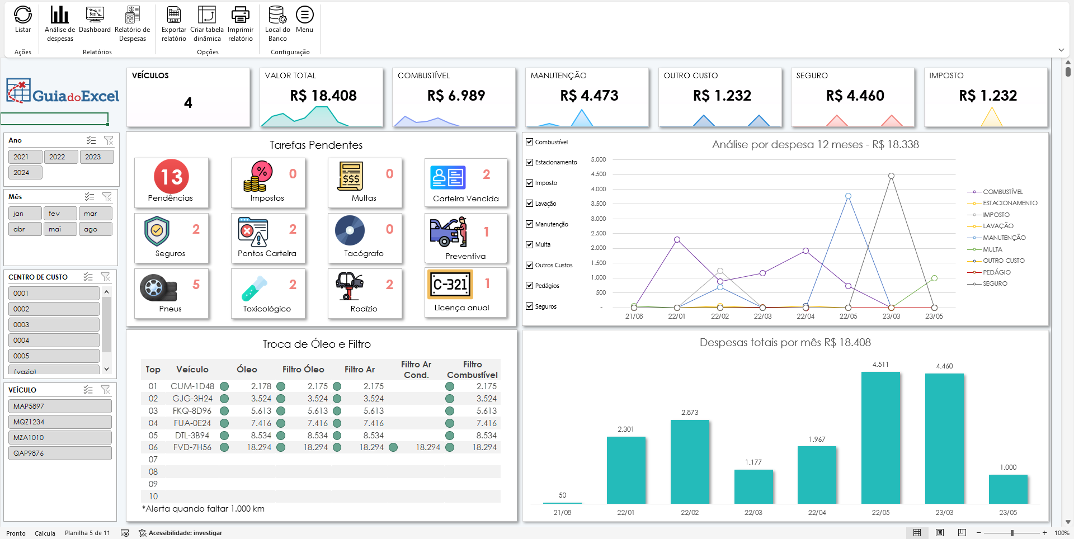

 | Versão Profissional

 | Conheça também a versão profissional da planilha de gestão de frota.
 | Esta versão possui banco de dados, cadastros, relatórios e dashboard completo para gestão da frota da sua emrpesa.
Planilha de Controle de Frota Profissional

7. ANÁLISE GERAL
 | Planilha de controle de manutenção de veículos 2.0

1. SOBRE | 2. CADASTRO DE VEÍCULOS | 3. CADASTROS GERAIS | 4. ABASTECIMENTOS | 5. MANUTENÇÕES | 6. TROCAS DE ÓLEO | 7. ANÁLISE GERAL

Abastecimento
Manutenção

Troca de óleo

7.1 Abastecimento
 |  |  | Planilha de controle de manutenção de veículos 2.0

1. SOBRE | 2. CADASTRO DE VEÍCULOS |  | 3. CADASTROS GERAIS |  | 4. ABASTECIMENTOS |  | 5. MANUTENÇÕES | 6. TROCAS DE ÓLEO | 7.1 Abastecimento

ANÁLISE ABASTECIMENTO |  |  |  |  |  |  | <--VOLTAR PARA 7. ANÁLISE GERAL |  | ATUALIZAR GRÁFICO E TABELA
Média de KM/L

 |  |  |  |  |  |  |  | Data | 2025-03-28

 | QUADRO DE ABASTECIMENTO |  |  |  |  |  |  | Rótulos de Linha | Média de Km/L
 |  |  |  |  |  |  |  | Total Geral | #DIV/0!
 | Placa | Data | Custo Total | Km Total | Custo/L Média | Km/L Média
 | OXB4464 | 2025-03-28 | R$ 100.00 | 100 | R$ 1.00 | 6.05
 | (vazio) | (vazio) |  |  | #DIV/0! | #DIV/0!
 | Total Geral |  | R$ 100.00 | 100 | R$ 1.00 | 6.05

7.2 Manutenção
 |  |  | Planilha de controle de manutenção de veículos 2.0

1. SOBRE | 2. CADASTRO DE VEÍCULOS |  | 3. CADASTROS GERAIS |  | 4. ABASTECIMENTOS | 5. MANUTENÇÕES | 6. TROCAS DE ÓLEO | 7.2 Manutenção

ANÁLISE MANUTENÇÃO |  |  |  |  |  | <--VOLTAR PARA 7. ANÁLISE GERAL |  | ATUALIZAR GRÁFICO E TABELA
 |  |  |  |  |  |  | Data | 2025-04-01
Data | 2025-04-01
QUADRO DE MANUTENÇÃO |  |  |  |  |  |  | Rótulos de Linha | Soma de Custo total R$
 |  |  | Tipo de serviço |  |  |  | Mecânica | 4392
Placa | Modelo | Fabricante | Mecânica | Total |  |  | Total Geral | 4392
OXB4464 | CITY SEDAN EX 1.5 FLEX 16V 4P AUTOMATICO | HONDA | R$ 4,392.00 | R$ 4,392.00
Total |  |  | R$ 4,392.00 | R$ 4,392.00

